Tabelle1
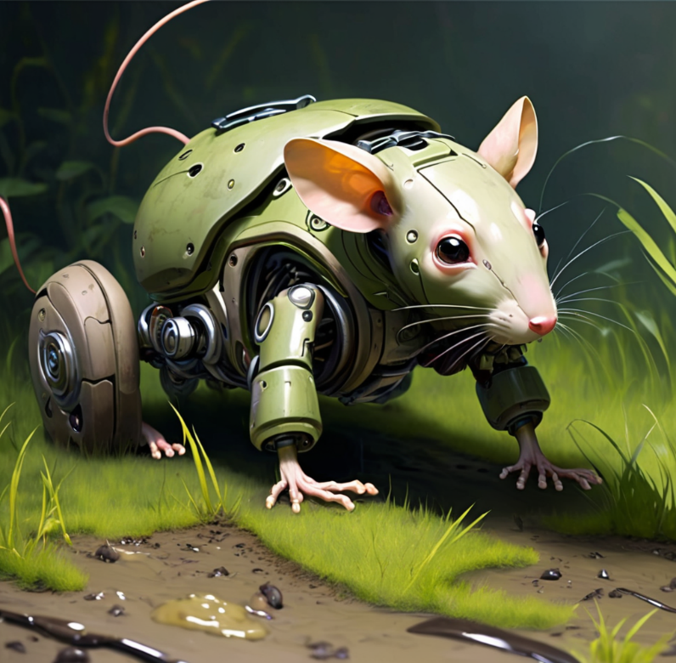
Begriff | Bauteilnummer | Bauteilbezeichnung | Menge | Anbieter | Kosten pro Stück | Link | Gekauft | KiCAD
Li-Ion Zelle | XCELL 18650-35E | XCELL 18650-35E | 2 | reichelt | 5.95 € | https://www.reichelt.de | Nein
Micro Motor | PO1093 | Pololu 30:1 Micro Metal Gearmotor HP 6V Brushed DC Motor with shaft | 2 | Eckstein | 23.95 € | https://eckstein-shop.de | Ja
Dual H-Brücke | L293D | Zündungscontroller und Treiber Push-Pull 4-Channel | 1 | Mouser | 7.54 € | https://www.mouser.de | Ja | ✅
lin. Spannungsregler | LD1117S50TR | LDO Voltage Regulators 5V 0.8A Positive | 1 | Mouser | 0.40 € | https://www.mouser.de | Nein | ✅
Drehzahlencoder | 4060137015199 | Pololu Magnetic Encoder Pair Kit | 1 | Eckstein | 10.95 € | https://eckstein-shop.de | Nein | ✅
Switch | MFS 201N SW | Knitter-Switch MFS 201N SW MFS 201N SW Schiebeschalter 30 V/DC 0.35 A 2 x Ein/Ein 1 St | 1 | Conrad | 3.79 € | https://www.conrad.de | Nein | ✅
Button | COM-00097 | SparkFun Zubehör Mini Pushbutton Switch | 1 | Mouser | 0.32 € | https://www.mouser.de | Nein
Ultraschall sensor | OSEPP Electronics | HC-SR04 Ultraschall Modul Entfernungsmesser Sensor | 1 | Mouser | 5.61 € | https://www.mouser.de | Nein | ✅
2-15cm IR Sensor | GP2Y0A51SK0F-K | GP2Y0A51SK0F-K Distanzsensor, 20 - 150mm, analog, inkl. Kabel | 2 | reichelt | 15.80 € | https://www.reichelt.de | Nein | ✅
Räder | PO1088 | Pololu Wheel 32x7mm Pair White for Micro Metal Gearmotors | 1 | Eckstein | 4.95 € | https://eckstein-shop.de | Nein
Schenkrad | ROB-07292 | Schwenkrad für das Roboterchassis | 1 | Botland | 0.90 € | https://botland.de | Nein
Status LED Batt | 150060GS75000 | Standard-LEDs - SMD WL-SMCW SMDMono TpVw Waterclr 0603 Green | 1 | Mouser | 0.14 € | https://www.mouser.de | Nein | ✅
Deko LED Augen | 2111O160 | Quadrios 2111O160 LED bedrahtet Rot Rund 5 mm 700 mcd 30 ° 20 mA 2 V | 2 | Conrad | 0.06 € | https://www.conrad.de | Nein | ✅
Bracket | PO989 | Pololu Micro Metal Gearmotor Bracket Pair Black for Mounting | 1 | Eckstein | 3.95 € | https://eckstein-shop.de | Nein
XMC |  |  |  |  |  |  |  | ✅
 |  |  |  | Übrige Kosten = | 28.87 €

